说明
倍率百搭 Wild Multiplier（原文数据版）
来源：https://ezslotdesign.com/wildmultiplier/ 图片：images/wildmultiplier/04-image-94

原文设定：1x3、1线、Bet=1；连线通过W时得分3倍；组合数=8000(20^3)；WILD倍率=3
滚轮次数（原文）：W 0/2/2；A 2/1/1；K 3/3/2；Q 4/4/4；J 6/4/6；10 5/6/5（各轮合计20）
得分表（原文）：A 50、K 10、Q 5、J 3、10 1

上半部（不含W）：出现次数 = Π 符号次数；机率 = /8000；期望值 = 机率 x 得分
下半部（含W）：出现次数 = Π(W+符号) - 纯符号组合数（原文公式 =Q9*R9*S9-T4，扣除纯符号！）
得分 x WILD倍率3；期望值 = 机率 x 得分 x 3
总RTP（原文黄底）= 96.600% = 纯符号 14.775% + 含W 81.825%（本表可精确复现）
延伸（原文思考题）：每通过一个W倍数再乘3 → 列出W位置所有可能（8种）分别计算（本表示范）

（本簿已合并为 2 个页签：说明、倍率百搭 含与不含WILD→RTP汇总；各区块：滚轮表 第2~11行，得分表 第14~23行，不含WILD 第26~34行，含WILD 第37~45行，倍数相乘延伸 第48~100行，RTP汇总 第103~109行）

── 完整文档（原 老虎机数学专题-倍率百搭.md 存档）──
老虎机数学专题 —— 倍率百搭（Wild Multiplier）

来源：https://ezslotdesign.com/wildmultiplier/ （作者：新兴街 Youtuber，2018.12.03；滚轮/试算表数据未随文本提供）
配图：原文 9 张配图已下载到本目录 images/wildmultiplier/ 并嵌入本文。
配套模型：老虎机数学专题-倍率百搭.xlsx
一、特色定义

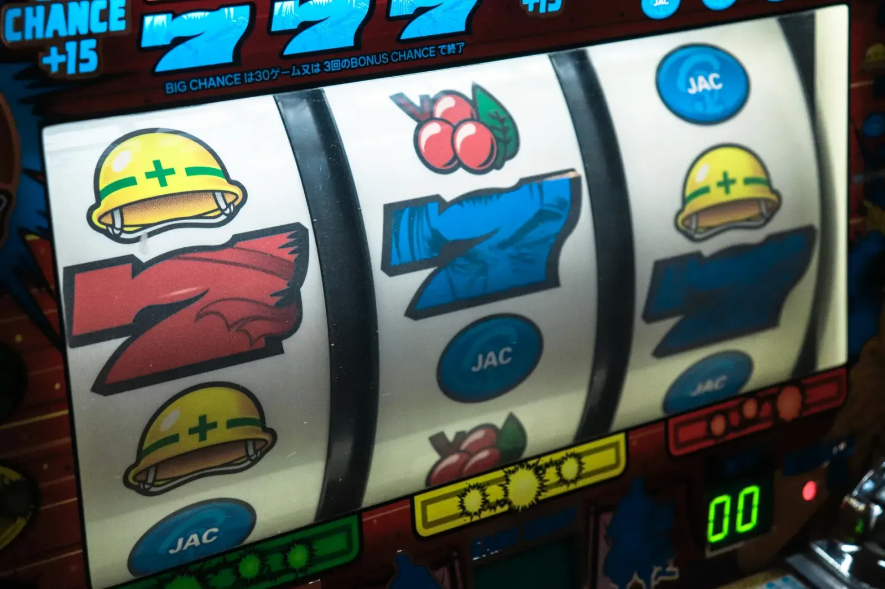
[图片] 文章题图 images/wildmultiplier/01-feature-04-photo-1566563255308-753861417000-opt.webp
Wild Multiplier（倍率百搭）：不仅是百搭，还会把通过该 Wild 的连线赢分乘上倍数（如 2x、3x）；一条线上有多个倍率百搭时倍数相乘。
二、示例条件（原文）

[图片] 原文滚轮与符号次数（W 0/2/2，A/K/Q/J/10） images/wildmultiplier/02-image-93-opt.webp
• 大小：1 x 3 老虎机；线数：1 线；Bet：1
• 特色：连线通过百搭时得分 3 倍
三、计算要点（原文）

最根本的要点：分开计算两种组合
• 1. 不包含百搭的纯符号连线（试算表上半部）
• 2. 包含百搭的连线（试算表下半部）
两个注意事项：
• 计算「WILD+符号」组合数时，要扣掉纯符号连线的情况才是正确组合数
• 通过 WILD 的连线，得分要乘上百搭倍率
最后把两部分期望值相加 = 总期望值。
延伸问题（原文）：若连线每通过一个百搭倍数就乘一次 3 倍，怎么算？→ 把百搭位置出现的所有可能性列出来（2^3 = 8 种），分别计算期望值再相加。
四、Excel 模型（示范数据）

[图片] 原文计算表：组合数 8000、WILD 倍率 3、含W扣除纯符号、总 RTP 96.600% images/wildmultiplier/04-image-94-opt.webp
• 3 个转轮：K/Q/J/10/9 各 4 + 1 个 W（轮长 21）；只算 3 连线（1×3 盘面）
• 赔率：K 50 / Q 40 / J 30 / 10 25 / 9 20
• 上半部（不含 W）：组合数 = 4³ = 64，期望值 = Σ 4³×赔率 ÷ 21³
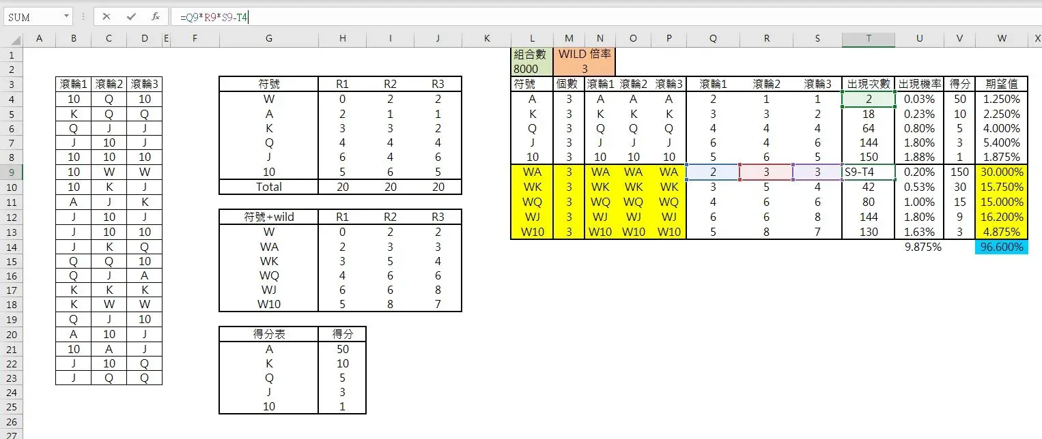
• 下半部（含 W）：组合数 = (4+1)³ − 4³ = 61（容斥扣除纯符号），期望值 = Σ 61×赔率×3 ÷ 21³
• 延伸表：8 种 W 位置组合（W 集合 S），组合数 = 4^(3−|S|)，倍率 = 3^|S|，与上下两表交叉验证
工作表 | 内容
说明 | 设定
倍率百搭 含与不含WILD→RTP汇总 | 滚轮表 / 得分表 + 不含WILD（纯符号连线的组合数与期望值）+ 含WILD（含百搭组合数（容斥）与 ×3 期望值）+ 倍数相乘延伸（8 种百搭位置组合的期望值，验证与上两表合计一致）+ RTP汇总

五、设计构想（原文摘录）

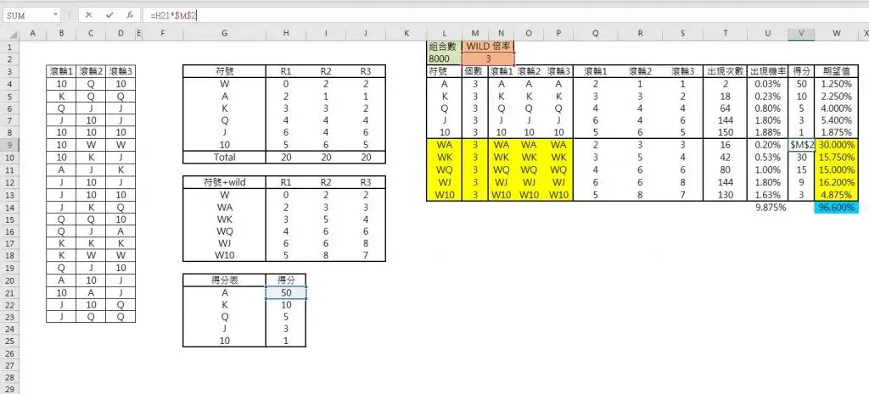
[图片] 原文配图 image-95 images/wildmultiplier/06-image-95-opt.webp
[图片] 原文配图 image-96 images/wildmultiplier/08-image-96-opt.webp
• 作为主角：给高倍率当卖点，通常在免费游戏（例：5 Dragon 的随机倍率）；把赢分目标变成「倍率 × 连线」二维目标，增加赌味；缺点是新手可能什么都没看到就结束免费游戏。
• 作为配角：强化其他特色（例：Cleopatra 2 通过 Wild 得分 ×2；其免费游戏每把倍率由 1 开始每把 +1）。需在适当时机加入才有 1+1>2 的效果。
原文数据核对（读图回填）

• 滚轮次数（原文）：W 0/2/2；A 2/1/1；K 3/3/2；Q 4/4/4；J 6/4/6；10 5/6/5（各轮合计 20）
• 得分表（原文）：A 50、K 10、Q 5、J 3、10 1；组合数 8000（20^3）；WILD 倍率 3
• 含 W 组合数（原文公式 =Q9*R9*S9−T4）：= Π(W+符号) − 纯符号组合（如 WA = 2·3·3−2 = 16、WK = 3·5·4−18 = 42、WQ = 144−64 = 80、WJ = 288−144 = 144、W10 = 280−150 = 130）
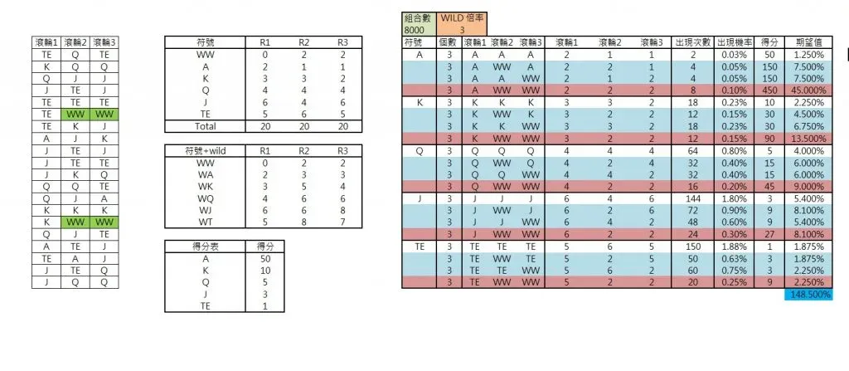
• 出现机率与期望值与原文逐位一致（0.03%/1.25%、0.23%/2.25%、0.80%/4.00%、1.80%/5.40%、1.88%/1.875%；含W 0.20%/30.00%、0.53%/15.75%、1.00%/15.00%、1.80%/16.20%、1.63%/4.875%）✓
• 总 RTP = 14.775% + 81.825% = 96.600% = 原文黄底 ✓
• 延伸题（每通过一个 W 再乘 3）：原文未给数值，本表按 8 种 W 位置组合示范
配图清单（images/wildmultiplier/）

文件 | 说明
images/wildmultiplier/01-feature-04-photo-1566563255308-753861417000-opt.webp | 文章题图
images/wildmultiplier/02-image-93-opt.webp | 滚轮与符号次数（大图）
images/wildmultiplier/03-image-93-opt.webp | 同图（小图重复）
images/wildmultiplier/04-image-94-opt.webp | RTP 计算表（大图）
images/wildmultiplier/05-image-94-opt.webp | 同图（小图重复）
images/wildmultiplier/06-image-95-opt.webp | 原文配图 image-95（大图）
images/wildmultiplier/07-image-95-opt.webp | 同图（小图重复）
images/wildmultiplier/08-image-96-opt.webp | 原文配图 image-96（大图）
images/wildmultiplier/09-image-96-opt.webp | 同图（小图重复）

